关系图
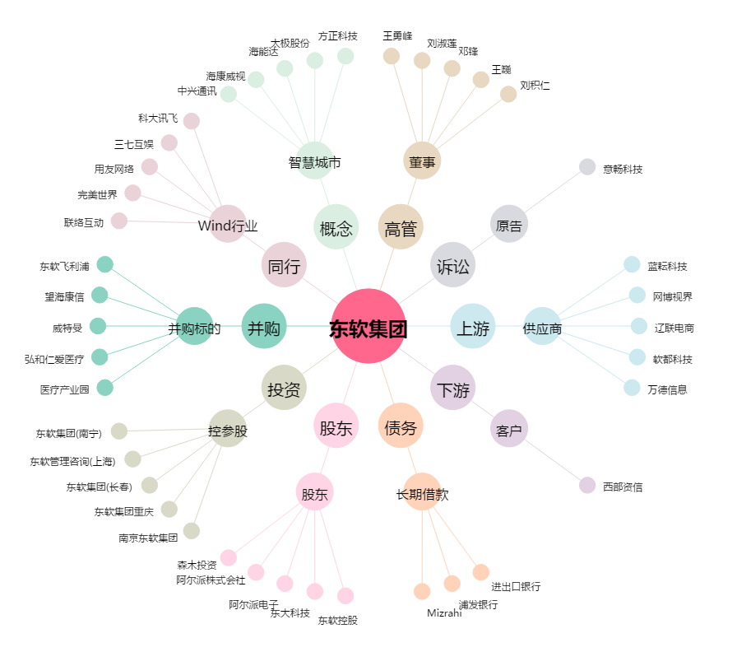
东软集团[600718.SH] - 关系概览图

